Q2_Uruguai
Q2 - Uruguai: forma de Estado e financiamento público
Indicadores macro e de presença fiscal no PIB

Uruguai: macro e setor público
Ano | Cresc. PIB real % | Inflação IPC % | Desemprego % | Consumo governo % PIB | Receita tributária % PIB
2015 | 0.37074125768 | 8.6662698708 | 7.488 | 13.835809997 | 17.095615857
2016 | 1.6897982297 | 9.6394134764 | 7.841 | 15.944832286 | 21.732248222
2017 | 1.7403764337 | 6.2180938256 | 7.89 | 16.494347974 | 18.077476024
2018 | 0.16477760894 | 7.6065336038 | 8.336 | 16.889804611 | 18.324704181
2019 | 0.92835114127 | 7.8819887088 | 8.836 | 17.283679329 | 17.865094407
2020 | -7.3573270648 | 9.7564063608 | 10.413 | 18.052620999 | 18.552647696
2021 | 5.8442731256 | 7.7479140231 | 9.328 | 16.827423332 | 17.817413108
2022 | 4.4862270307 | 9.1043798308 | 7.877 | 16.351925605 | 18.597475326
2023 | 0.74212878532 | 5.869103599 | 8.355 | 16.99636402 | 18.657999159
2024 | 3.1082547807 | 4.8491436661 | 8.209 | 17.167989034 | 18.162355571

Q3_Receita
Q3 - Composição da receita municipal
Participação de receita tributária, transferências e outras receitas

Composição da receita agregada (%)
Ano | Tributária % | Transferências % | Outras %
2015 | 33.6 | 48.0 | 18.3
2016 | 28.6 | 40.0 | 31.4
2017 | 31.0 | 42.7 | 26.3
2018 | 37.8 | 44.4 | 17.9
2019 | 40.6 | 45.0 | 14.4
2020 | 38.4 | 47.7 | 13.9
2021 | 38.0 | 48.9 | 13.1
2022 | 39.2 | 48.4 | 12.4
2023 | 40.1 | 46.6 | 13.3
2024 | 38.6 | 47.7 | 13.7

Q4_ReceitaDespesa
Q4 - Receita e despesa em valores reais
Soma dos dois municípios, em R$ bilhões de 2024

Receitas e despesas reais
Ano | Receita real (R$ bi) | Despesa real (R$ bi) | Resultado (R$ bi)
2015 | 7.32 | 6.96 | 0.36
2016 | 8.31 | 7.66 | 0.65
2017 | 7.94 | 7.12 | 0.82
2018 | 7.90 | 7.59 | 0.31
2019 | 8.04 | 8.35 | -0.30
2020 | 8.06 | 8.25 | -0.19
2021 | 8.10 | 8.04 | 0.06
2022 | 8.73 | 8.69 | 0.04
2023 | 9.01 | 9.53 | -0.52
2024 | 9.99 | 10.06 | -0.06

Q5_Educacao_IDEB
Q5 - Gasto em educação e IDEB
Dispersão: gasto em educação per capita x IDEB

Educação per capita x IDEB
Gasto educação pc | IDEB | Ajustado | Obs.
R$ 1,917 | 6.1 | 5.8 | Santos 2015
R$ 1,835 | 6.0 | 5.9 | Santos 2017
R$ 1,646 | 5.8 | 6.2 | Santos 2019
R$ 1,415 | 5.9 | 6.4 | Santos 2021
R$ 1,240 | 6.6 | 6.7 | São José dos Campos 2015
R$ 1,184 | 6.9 | 6.7 | São José dos Campos 2017
R$ 1,274 | 7.0 | 6.6 | São José dos Campos 2019
R$ 1,242 | 6.7 | 6.7 | São José dos Campos 2021

Q6_Laffer
Q6 - Curva de Laffer empírica
Receita tributária real vs proxy de carga tributária municipal

Receita tributária e proxy de carga
 | Receita trib. real (R$ bi) | Ajuste quadrático (R$ bi)
 | 1.57
 | 1.49
 | 1.53
 | 1.92
 | 2.13
 | 1.98
 | 1.96
 | 2.23
 | 2.33
 | 0.90
 | 0.89
 | 0.93
 | 1.06
 | 1.13
 | 1.11
 | 1.11
 | 1.20
 | 1.28
 |  | 1.00
 |  | 1.03
 |  | 1.07
 |  | 1.10
 |  | 1.14
 |  | 1.18
 |  | 1.22
 |  | 1.26
 |  | 1.30
 |  | 1.35
 |  | 1.39
 |  | 1.44
 |  | 1.49
 |  | 1.54
 |  | 1.59
 |  | 1.65
 |  | 1.70
 |  | 1.76
 |  | 1.82
 |  | 1.88
 |  | 1.94
 |  | 2.01
 |  | 2.07
 |  | 2.14
 |  | 2.21
Proxy carga tributária % | Receita trib. real (R$ bi) | Ajuste quadrático (R$ bi)
4.94 | 1.57
4.61 | 1.49
4.72 | 1.53
6.15 | 1.92
7.03 | 2.13
6.91 | 1.98
7.03 | 1.96
7.38 | 2.23
7.17 | 2.33
1.67 | 0.90
1.43 | 0.89
1.64 | 0.93
1.92 | 1.06
1.95 | 1.13
2.22 | 1.11
2.13 | 1.11
1.92 | 1.20
2.00 | 1.28
1.43 |  | 1.00
1.68 |  | 1.03
1.93 |  | 1.07
2.18 |  | 1.10
2.43 |  | 1.14
2.67 |  | 1.18
2.92 |  | 1.22
3.17 |  | 1.26
3.42 |  | 1.30
3.66 |  | 1.35
3.91 |  | 1.39
4.16 |  | 1.44
4.41 |  | 1.49
4.66 |  | 1.54
4.90 |  | 1.59
5.15 |  | 1.65
5.40 |  | 1.70
5.65 |  | 1.76
5.89 |  | 1.82
6.14 |  | 1.88
6.39 |  | 1.94
6.64 |  | 2.01
6.89 |  | 2.07
7.13 |  | 2.14
7.38 |  | 2.21

Q7_PIB_Receita
Q7 - Regressão Receita = β0 + β1 PIB + ε
Dispersão em R$ bilhões de 2024, 2015-2023

Receita municipal x PIB
 | Receita real (R$ bi) | Receita ajustada (R$ bi)
 | 3.21
 | 3.78
 | 3.81
 | 4.04
 | 4.02
 | 3.91
 | 3.84
 | 4.24
 | 4.54
 | 4.10
 | 4.53
 | 4.12
 | 3.86
 | 4.02
 | 4.15
 | 4.25
 | 4.49
 | 4.47
 |  | 3.88
 |  | 3.91
 |  | 3.93
 |  | 3.95
 |  | 3.98
 |  | 4.00
 |  | 4.02
 |  | 4.05
 |  | 4.07
 |  | 4.09
 |  | 4.12
 |  | 4.14
 |  | 4.16
 |  | 4.18
 |  | 4.21
 |  | 4.23
 |  | 4.25
 |  | 4.28
 |  | 4.30
 |  | 4.32
PIB real (R$ bi) | Receita real (R$ bi) | Receita ajustada (R$ bi) | Obs.
31.68 | 3.21 |  | Santos 2015
32.28 | 3.78 |  | Santos 2016
32.37 | 3.81 |  | Santos 2017
31.28 | 4.04 |  | Santos 2018
30.36 | 4.02 |  | Santos 2019
28.67 | 3.91 |  | Santos 2020
27.95 | 3.84 |  | Santos 2021
30.17 | 4.24 |  | Santos 2022
32.46 | 4.54 |  | Santos 2023
53.56 | 4.10 |  | São José dos Campos 2015
61.90 | 4.53 |  | São José dos Campos 2016
56.90 | 4.12 |  | São José dos Campos 2017
55.26 | 3.86 |  | São José dos Campos 2018
58.14 | 4.02 |  | São José dos Campos 2019
50.26 | 4.15 |  | São José dos Campos 2020
52.45 | 4.25 |  | São José dos Campos 2021
62.13 | 4.49 |  | São José dos Campos 2022
64.36 | 4.47 |  | São José dos Campos 2023
27.95 |  | 3.88 | Linha ajustada
29.87 |  | 3.91 | Linha ajustada
31.78 |  | 3.93 | Linha ajustada
33.70 |  | 3.95 | Linha ajustada
35.62 |  | 3.98 | Linha ajustada
37.53 |  | 4.00 | Linha ajustada
39.45 |  | 4.02 | Linha ajustada
41.36 |  | 4.05 | Linha ajustada
43.28 |  | 4.07 | Linha ajustada
45.20 |  | 4.09 | Linha ajustada
47.11 |  | 4.12 | Linha ajustada
49.03 |  | 4.14 | Linha ajustada
50.95 |  | 4.16 | Linha ajustada
52.86 |  | 4.18 | Linha ajustada
54.78 |  | 4.21 | Linha ajustada
56.70 |  | 4.23 | Linha ajustada
58.61 |  | 4.25 | Linha ajustada
60.53 |  | 4.28 | Linha ajustada
62.44 |  | 4.30 | Linha ajustada
64.36 |  | 4.32 | Linha ajustada

Q8_Mapa
Q8 - Mapa temático
Receita municipal per capita em 2024, municípios da base no estado de São Paulo

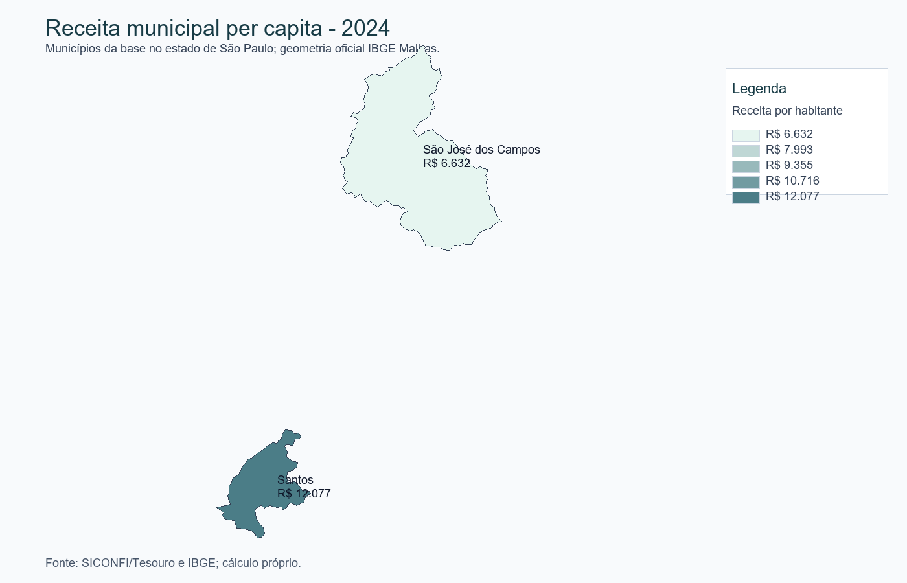
Mapa temático gerado em PNG e incorporado no relatório Word. Caso a visualização do Excel não mostre imagens no preview, use o arquivo mapa_receita_per_capita_2024.png incluído no pacote.

Município | Receita per capita 2024 | Fonte | Observação
São José dos Campos/SP | R$ 6,632 | SICONFI + IBGE | Mapa limitado aos municípios da base.
Santos/SP | R$ 12,077 | SICONFI + IBGE | Malha oficial IBGE.

